Arkusz2
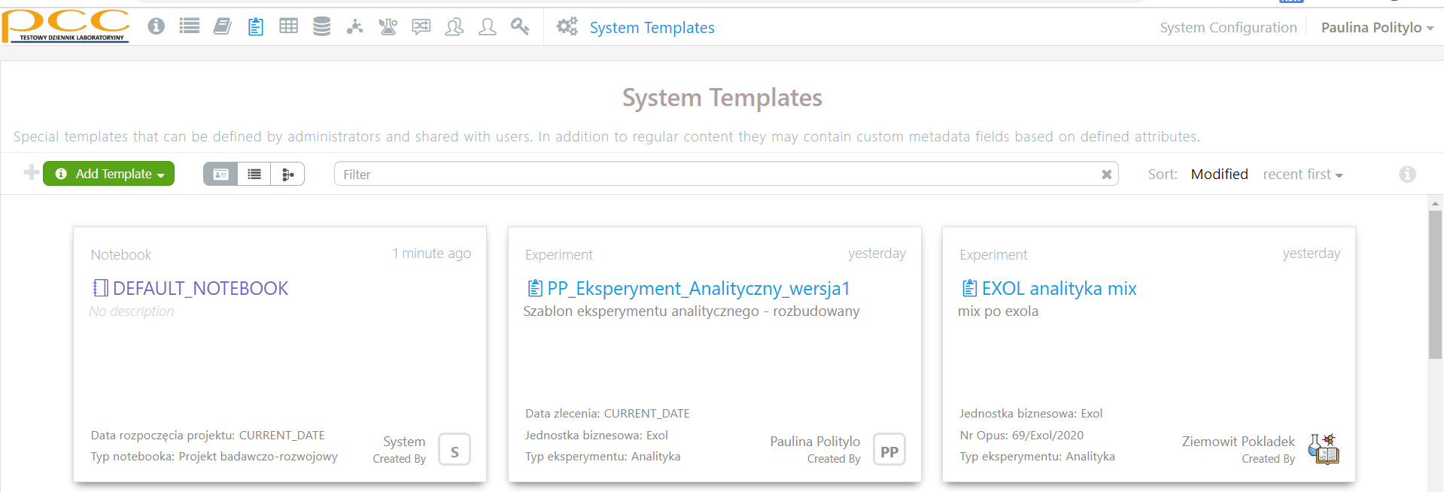
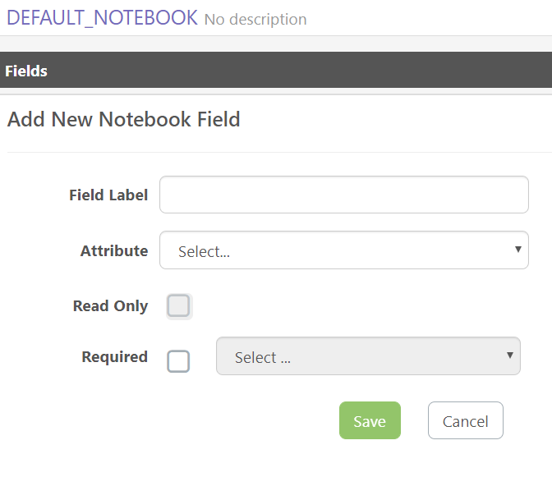
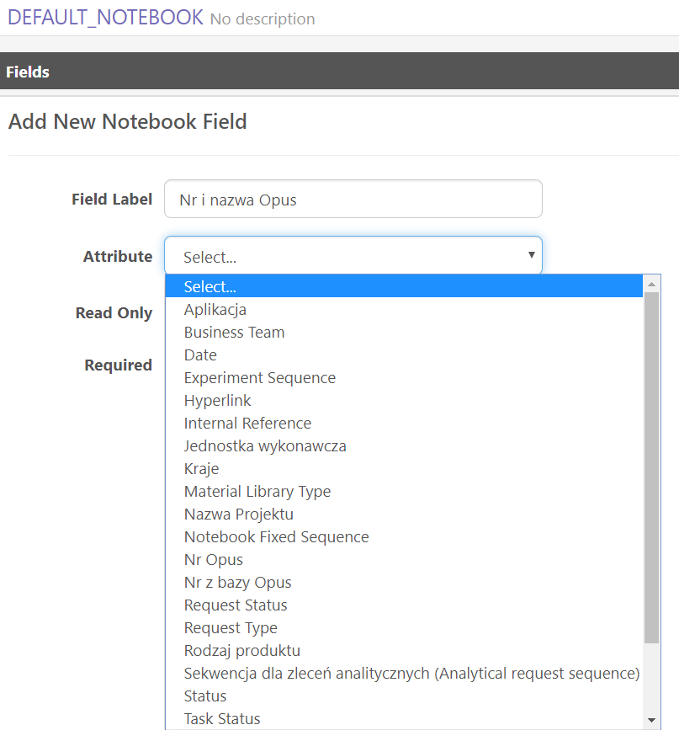
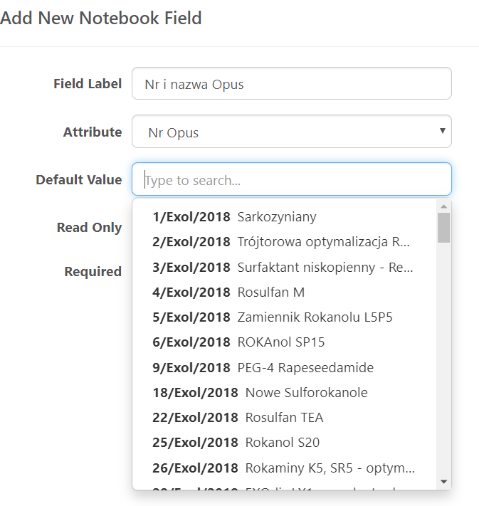
1. Pobieram tabelę Excel z Opus
2. Usuam wiesze ze statusem "END", "Do uzupełnienia G5" i "Do zatwierdzenia G5"
3. Zapisuję jako plik csv
4. Otwieram
http://convertcsv.com/csv-to-template-output.htm

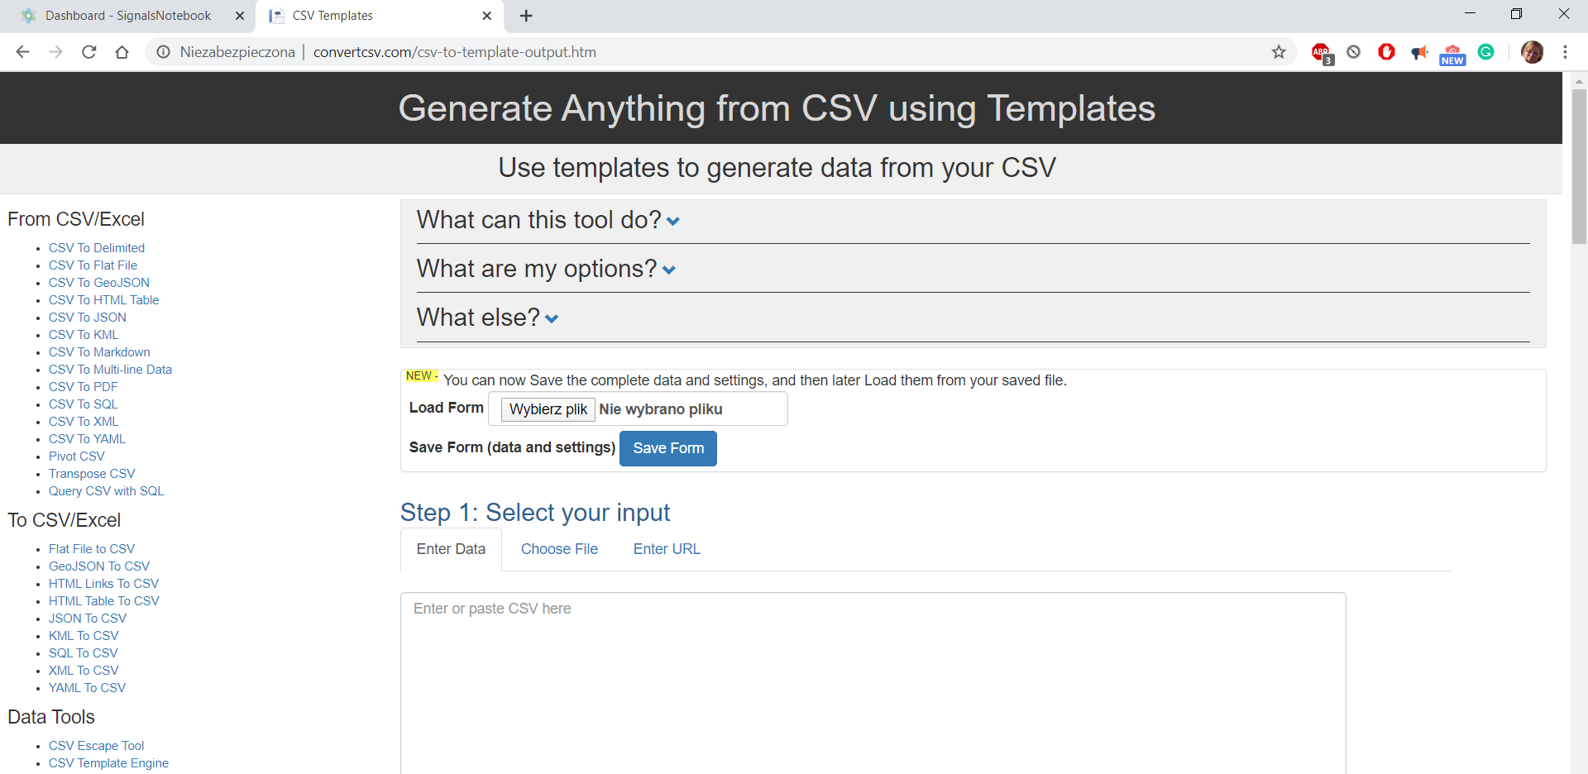

5. Tam, gdzie wskauzje strzałka wgrywam załączony szablon

 | Jeśli plik został załadowany pojawi się informacja w pkt 4

 |  | Jeśli szablon się zagubił to
 |  | Step 5: Create a template wygląda następująco

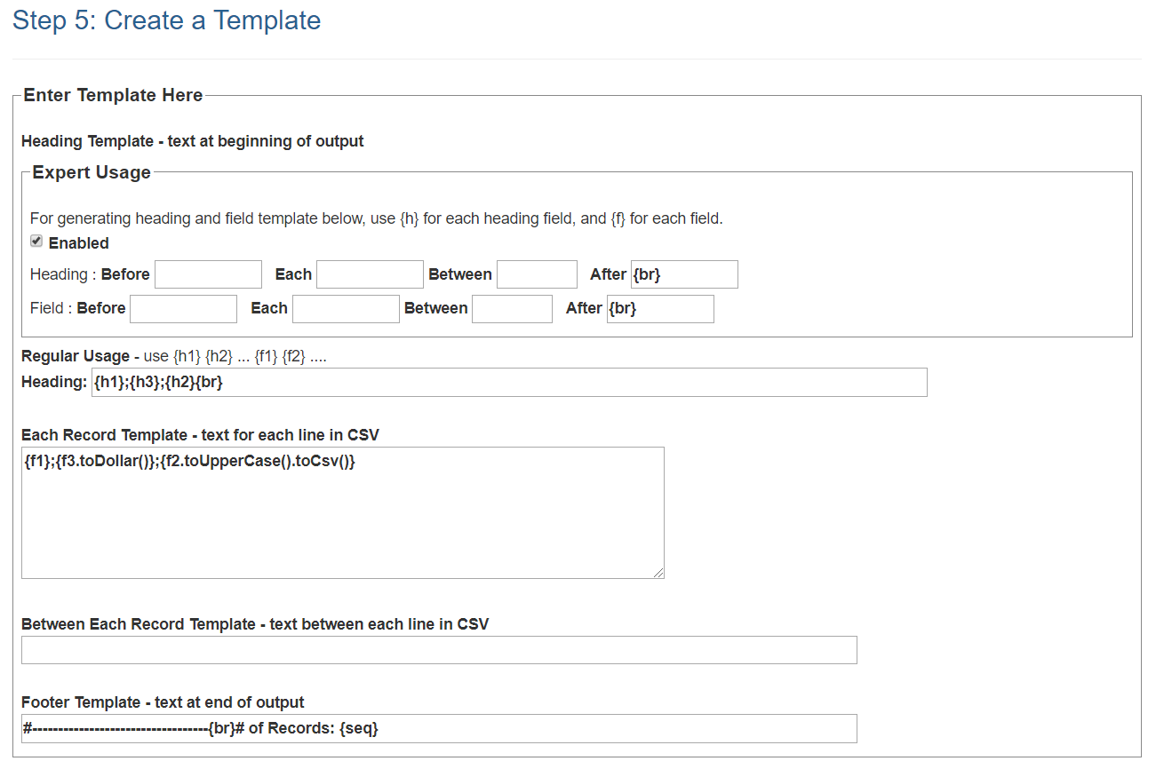

 |  | w pole Heading należy wpisać
 |  | {lb}{br} "data": [{br}

 |  | w pole Each Record Template należy wpisać
 |  | {lb} "{h1}":"{f1}", "{h2}":"{f2}", "{h3}":"{f3}" {rb}{if(rn<nr)","}

 |  | w pole Footer Template należy wpisać
 |  | ],{br} "paging": {lb}{br} "total": {nr}{br} {rb}{br}{rb}{br}

 |  | Ostatecznie interesujące nas pola powinny wyglądać następująco:
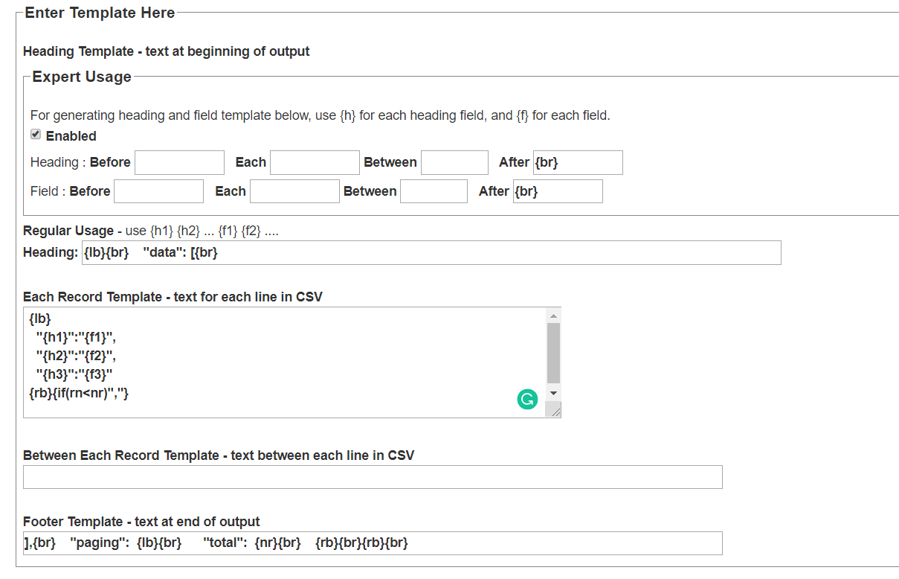

6. W pkt Step 1. wybieramy Choose File i wklejamy odpowiedni plik (w moim przypadku "Nr_Opus.csv")

Po załadowaniu pliku pojawiają się informacje o jego zawartości

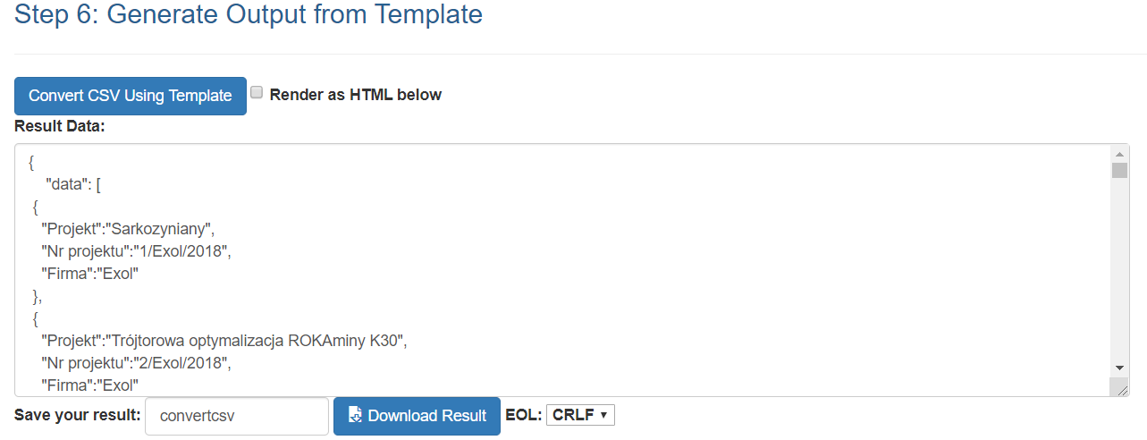

7. Wpisany kod pozwala na pobranie 3 kolumn.
Jeśli potrzebujemy informacji z 4, czy kolejnych kolumn, należy rozbudować zapisy w polu "Each Record Template" o kolejne wiersze (każdy dopisany wiersz to kolejna kolumna)

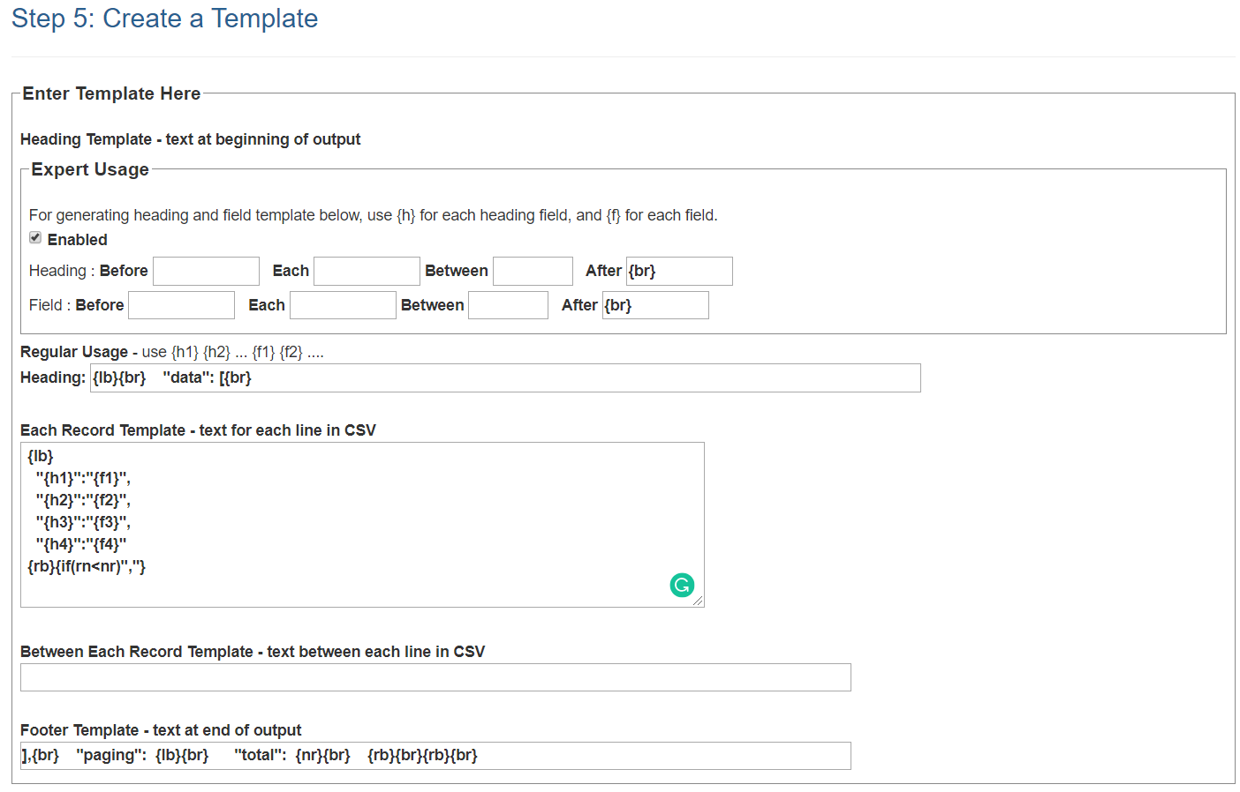

czyli kopiujemy wiersz
"{h3}":"{f3}"
na jego końcu dpisujemy przecinek
i wklejamy wiersz poniżej zmieniając numery
"{h4}":"{f4}"

Klikamy w przycisk Convert CSV w Step 6 i otrzymujemy zapis z przetworzonymi 4 kolumnami

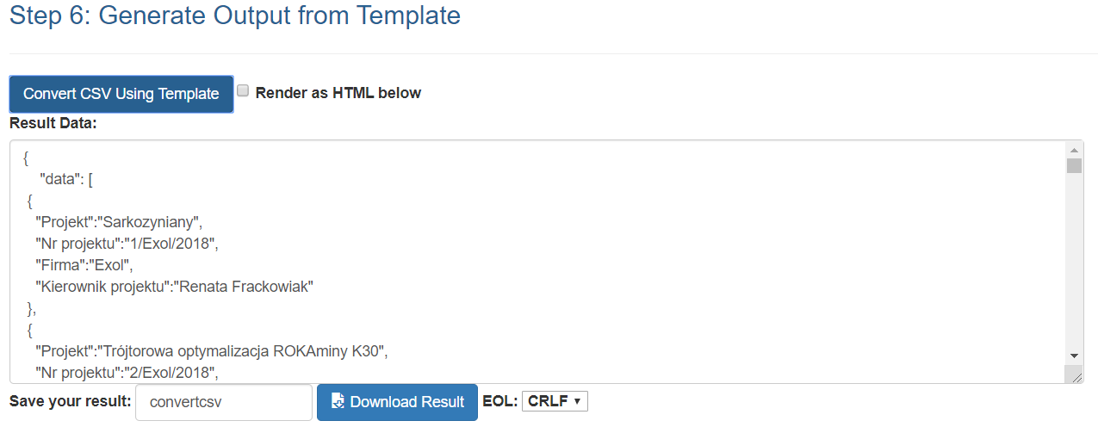

8. Nadajemy plikowi nazwię i pobieramy go na dysk komputera

9. Jeśli sami nie dodaliśmy rozszerzenia json, mój komputer pobierał plik z rozszerzeniem txt, ale wystarczyło je już wkomputerze zmienić na json i wszystko działało

10. Dysponujemy teraz plikiem zapisanym w formacie json i zawierającym interesujące nas dane

Następne kroki to udostępnienie go

11. Należy stowrzyć konto na
https://github.com/

 |  |  |  | Tutaj możemy stworzyć nowe repozytorium lub skoryzstać z już utworzonego
Ja otworzę już istnejące repozytorium z załączonymi już próbnymi plikami
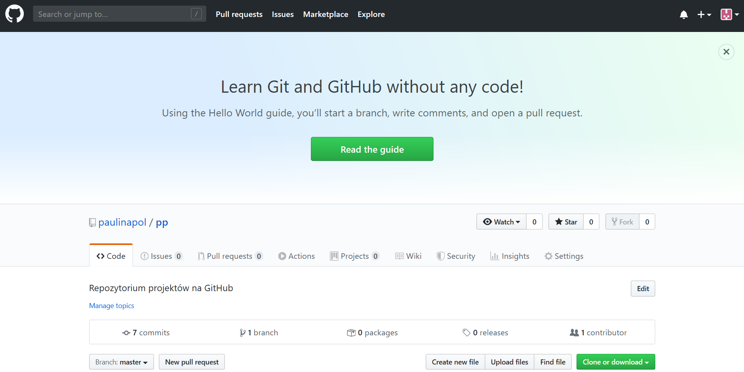

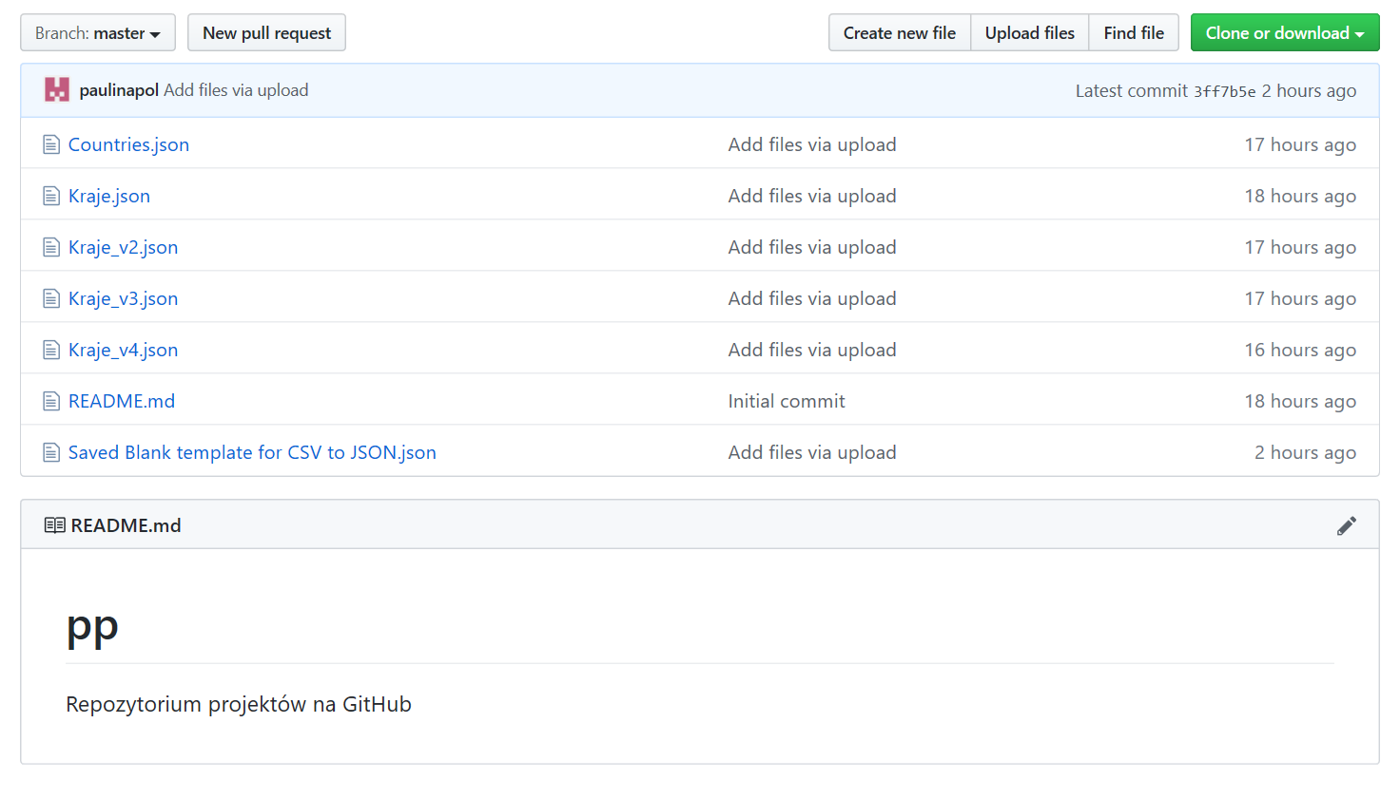

12. Klikamy w przycisk Upload file (zaznaczony powyżej) i pojawia się nowe okno

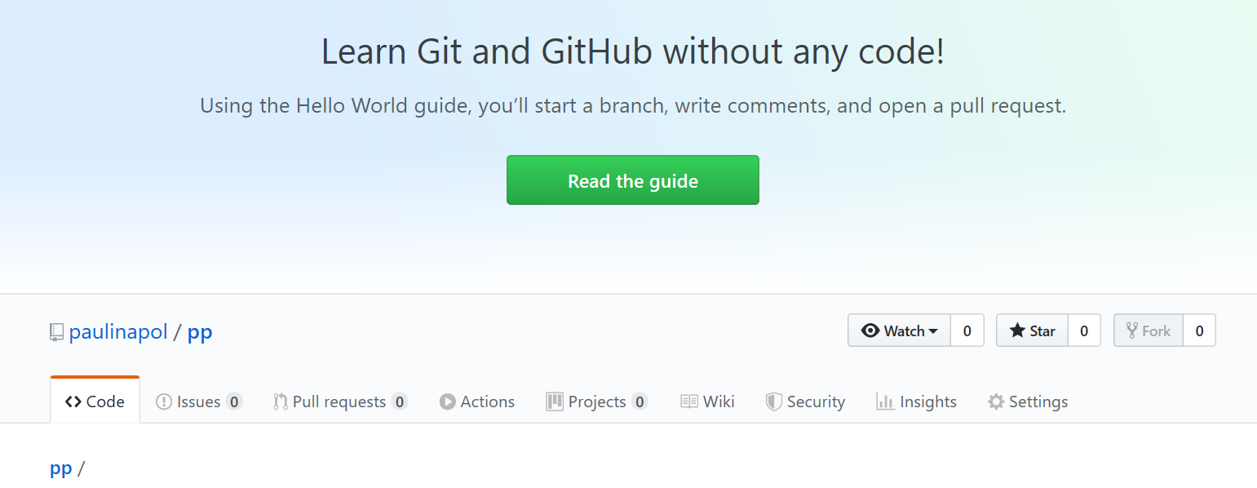

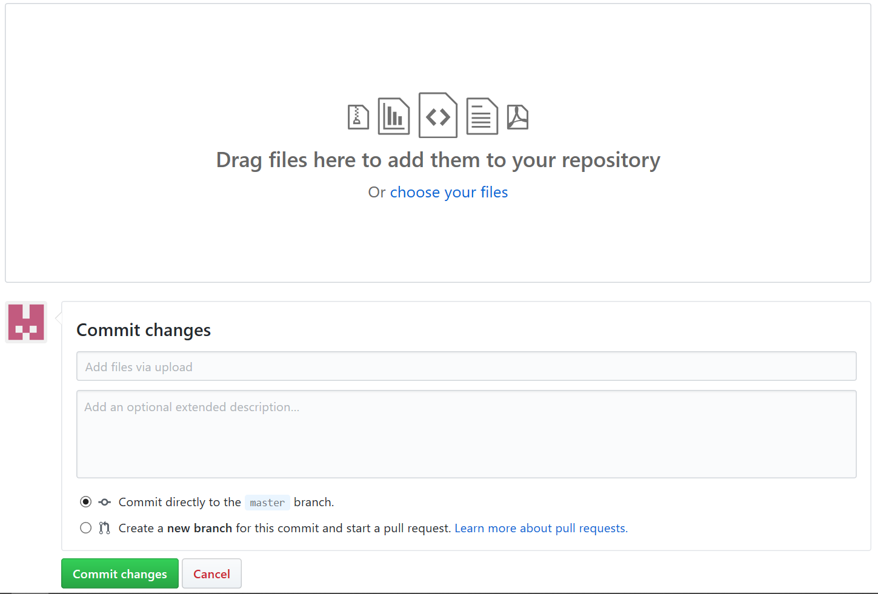

13. Zaciągamy nasz plik json. Są dwie możliwości - albo drag and drop (upuszczając na duży protokąt pośrodku) albo poprzez wskazanie pliku w jego lokalizacji
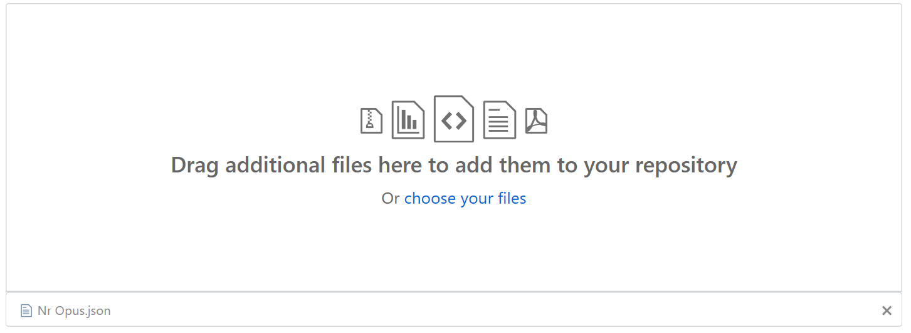

 |  |  | Pojawia się informacja o pliku (można jednorazowo załadować większą liczbę plików)

14. Zielonym przyciskiem na dole strony zatwierdzamy zmiany

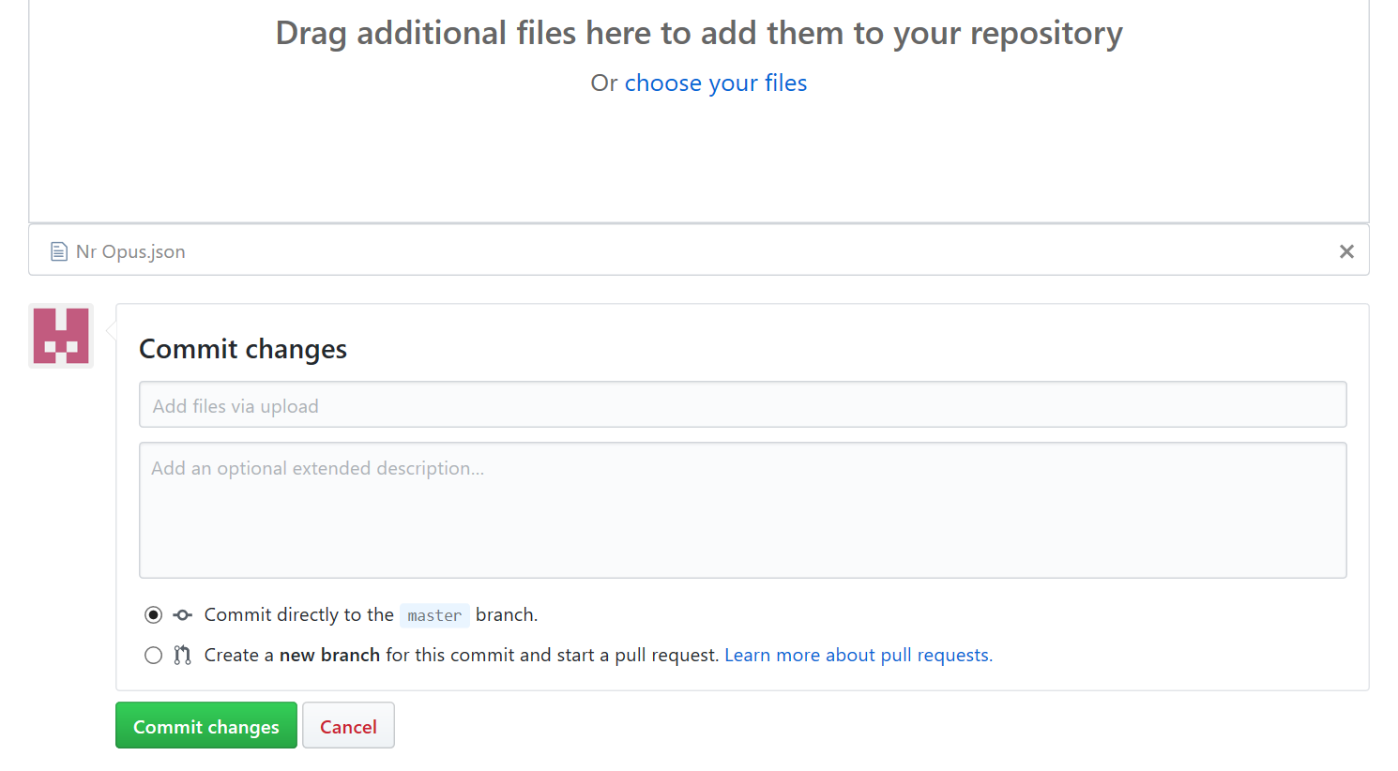

15. Ponownie otwiera się strona z repozytorium z załadowanym plikiem
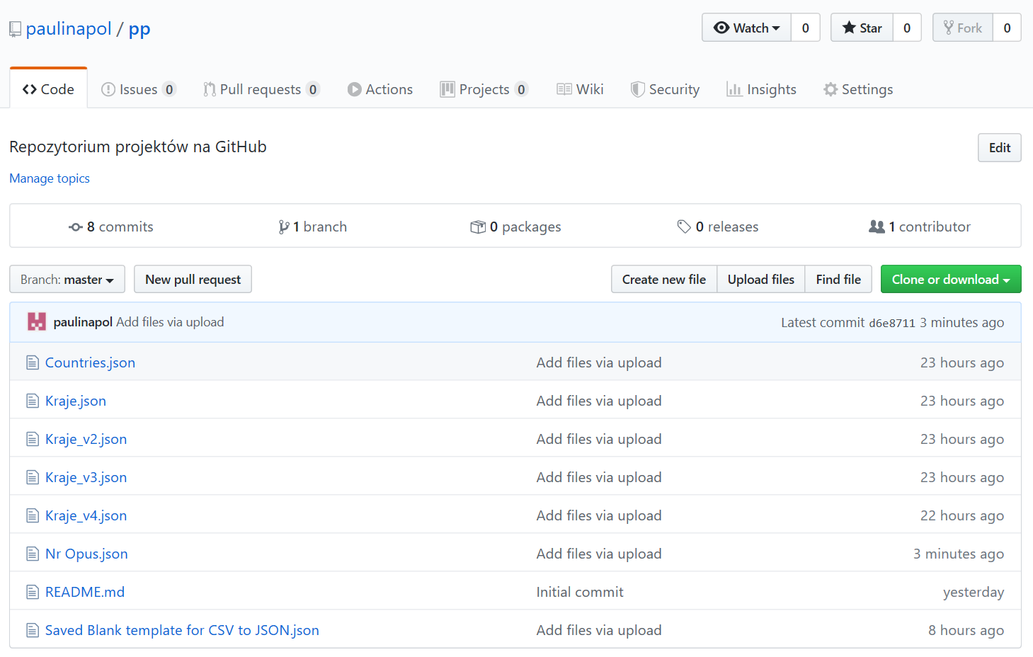

16. Klikamy w plik

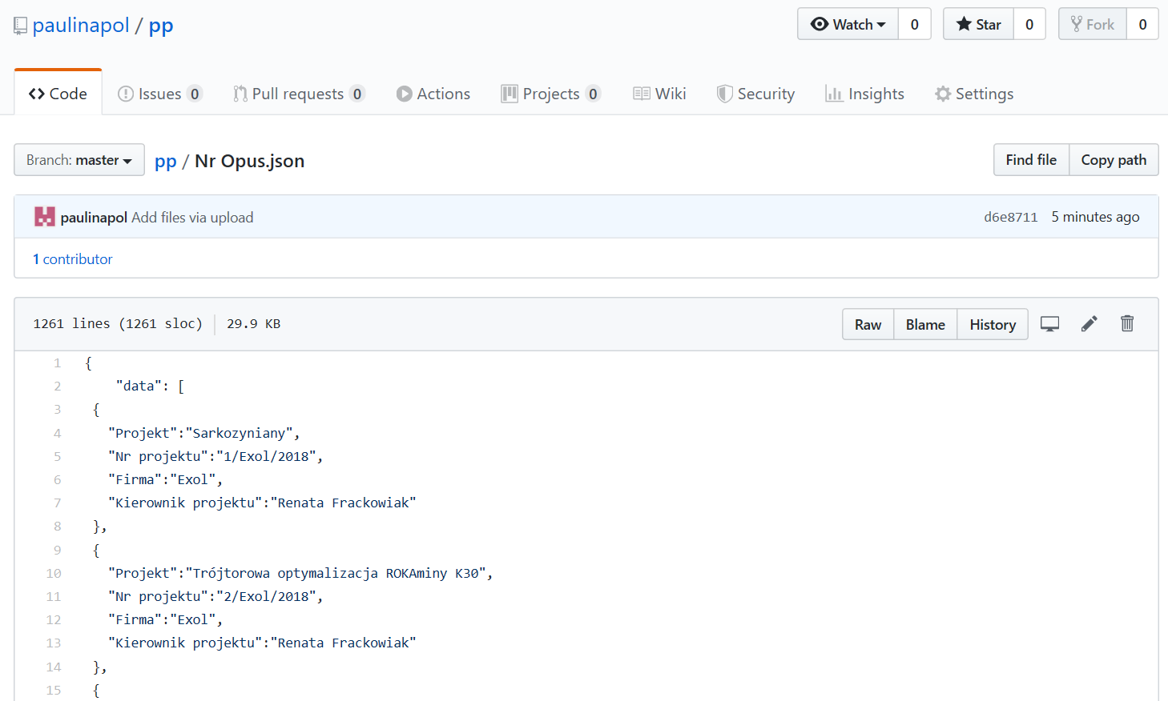

17. Klikamy w przycisk Raw

18. Kopiujemy pasek adresu strony
W tym przypadku |  | https://raw.githubusercontent.com/paulinapol/pp/master/Nr%20Opus.json

19. W panelu administratora w Signalsie otwieramy "External data sources"
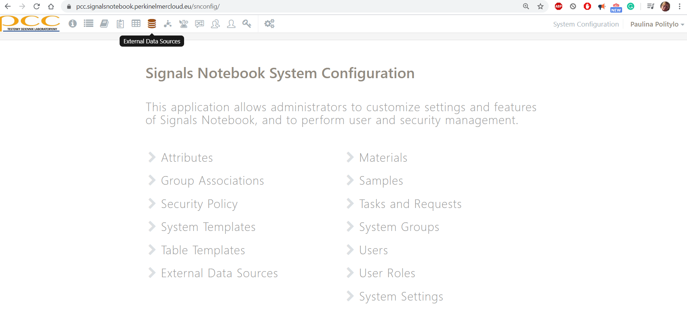

20. Klikamy w Data Source Type i tworzymy nową External List

20. Otwiera się okno Create an External List

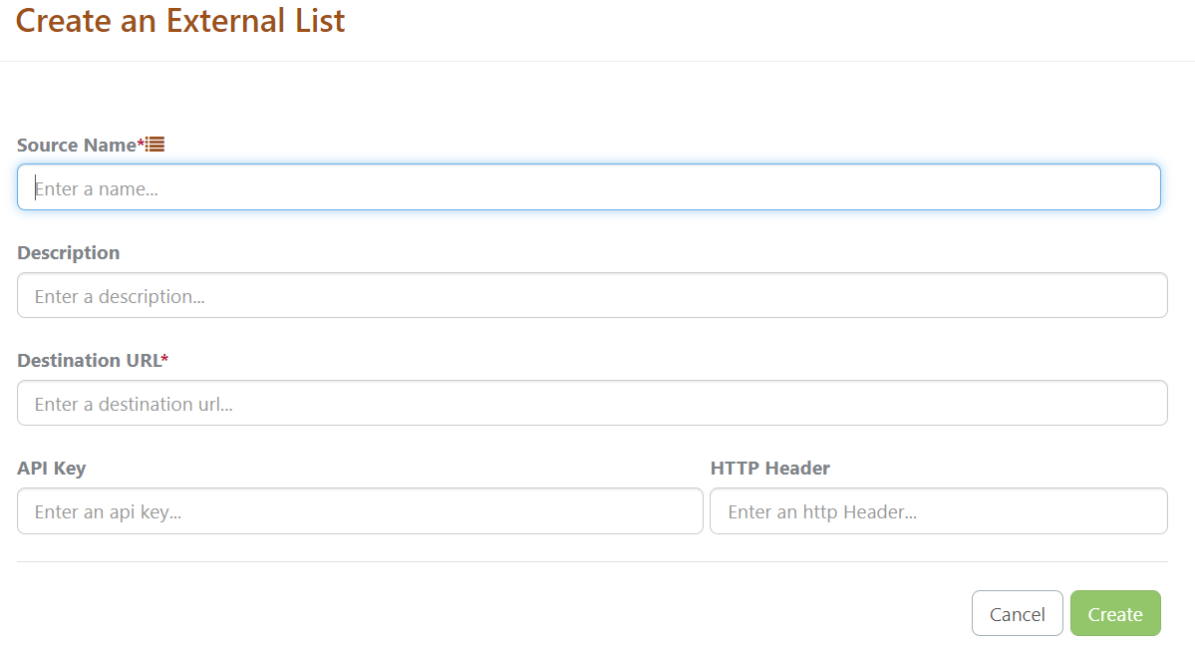

W pole Source Name wpisujemy nazwę listy - w tym przypadku najwygodniejszy będzie Nr Opus
W polu Description opisujemy listę (jeśli sam tytuł był mało czytelny)
W polu Destination URL wklejamy skopiowany wcześniej adres z github

21. Przyciskamy przycisk Create
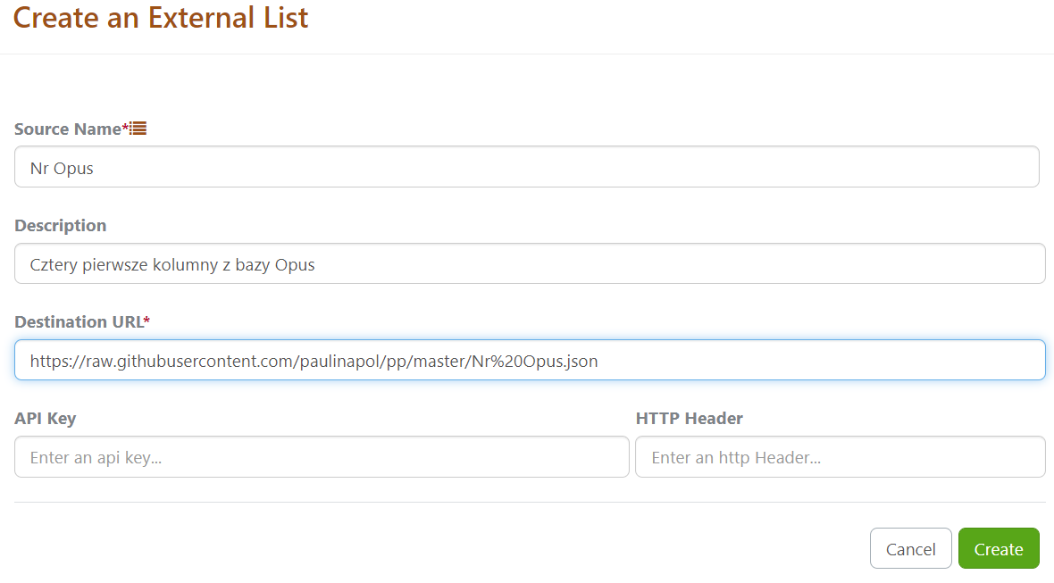

22. Następnie prosimy o przechwycenie przykładowych danych, wtedy program sam zaproponuje nazwy nagłówków
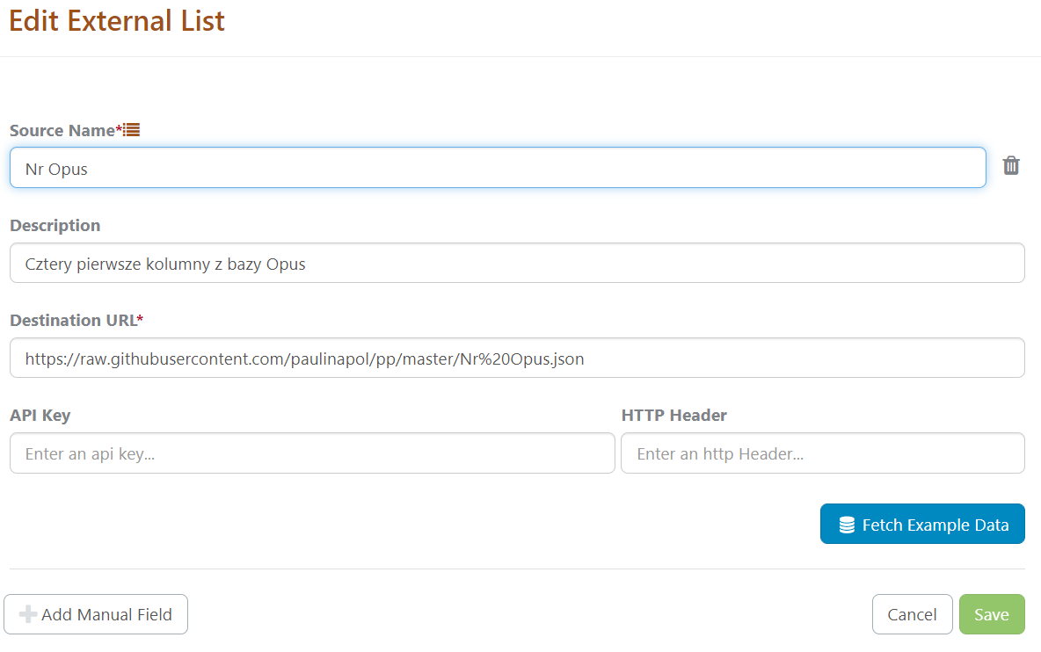

23. Zaznaczamy klucz. W tym przypadku Nr projektu. Dla celów utworzenia listy z numerami projektów tyle wystarczy
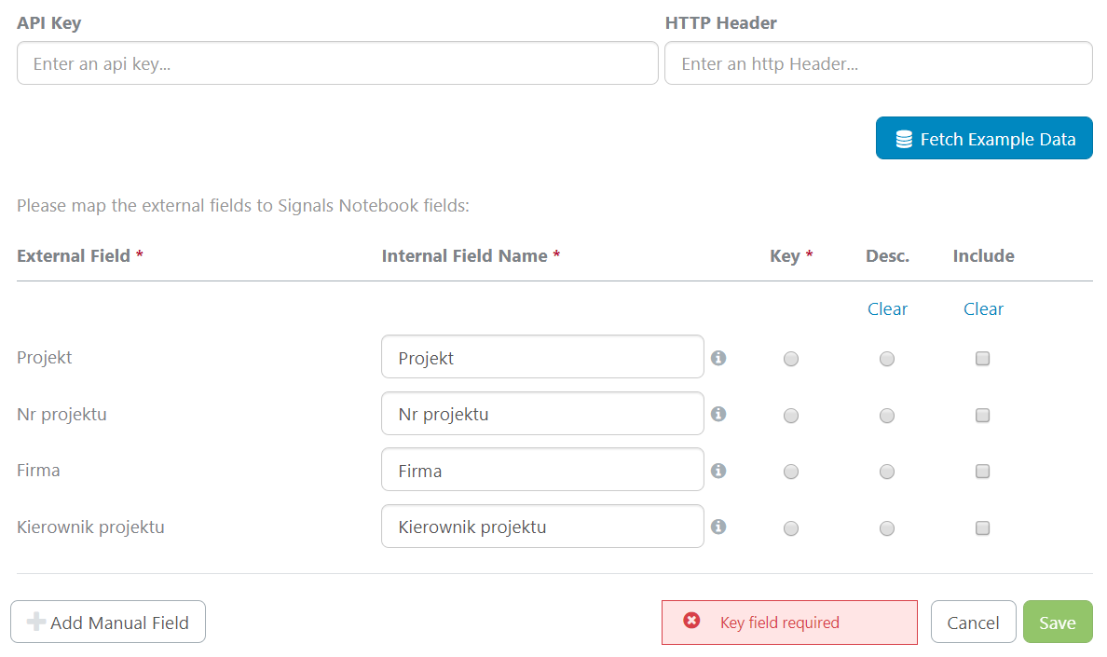

24. Dla pokazania możliwości tego narzędzia zmieniam nazwę polę "Projekt" na "Nazwa projektu" i wskazuję jako drugie pole zaciągane przez listę

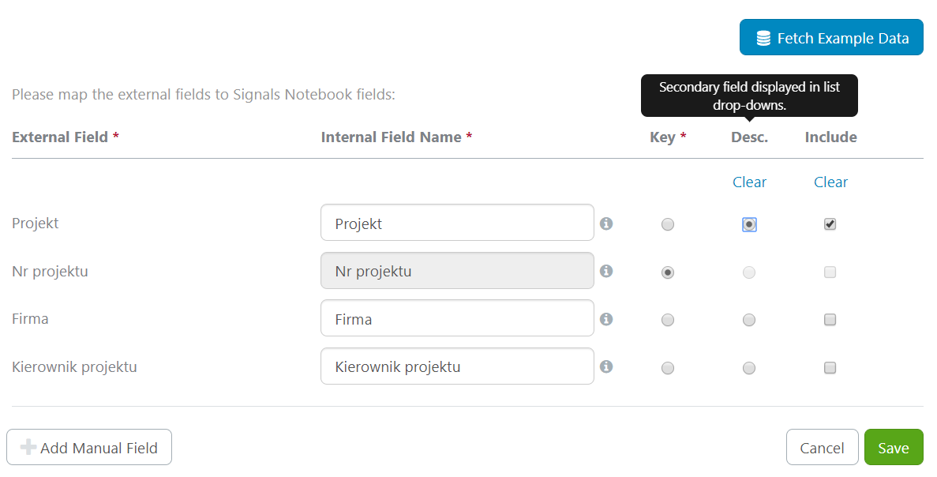

25. Zapisuję ustawienia

26. Przechodzę do Atrybutów
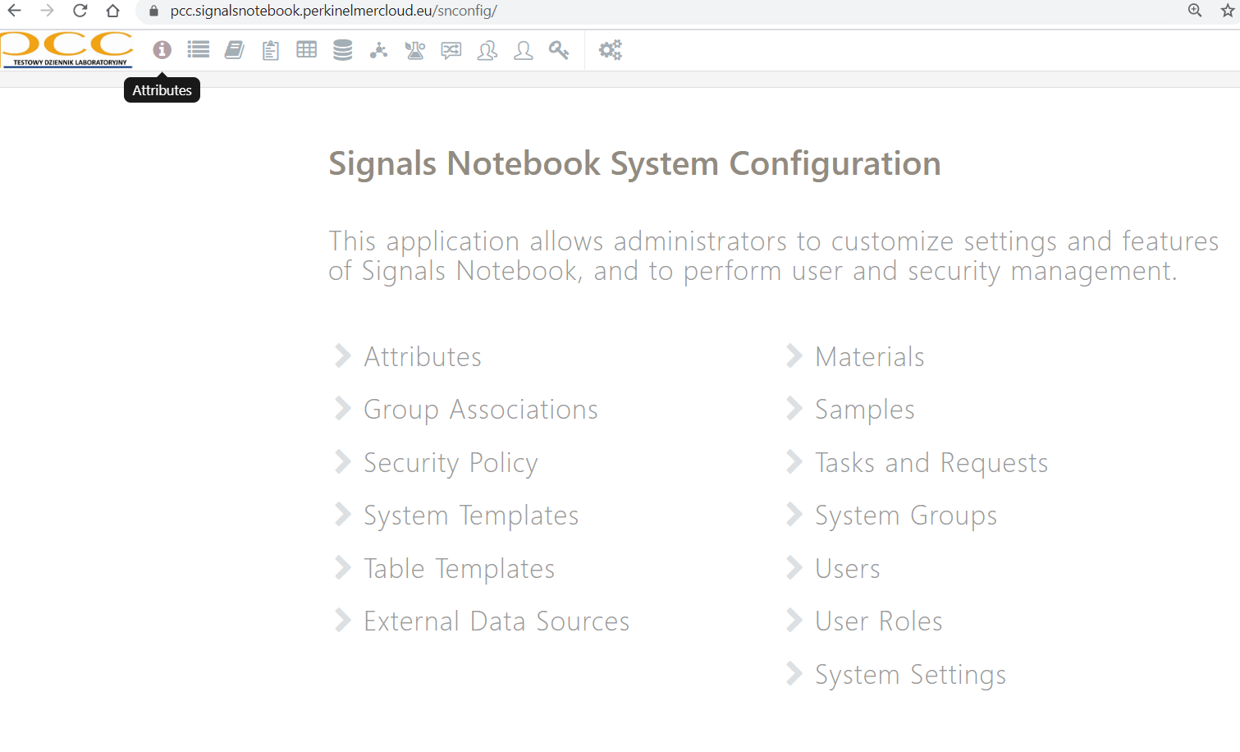

27. Tworzę nową listę atrybutów

28. W nazwę wpisuję Nr Opus, dodaję opis i klikam w pole External List

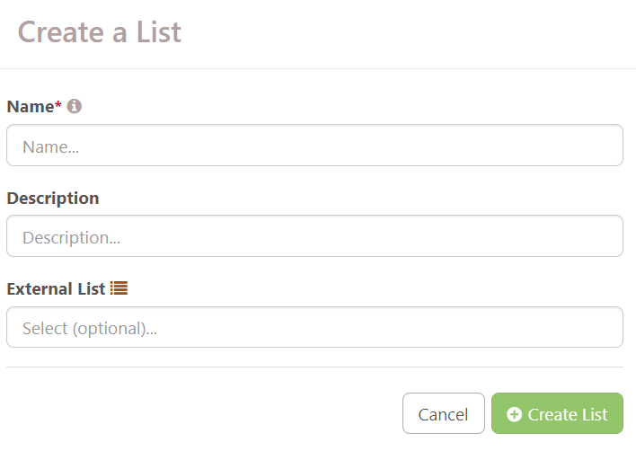

29. Wybieram bazę "Nr Opus"

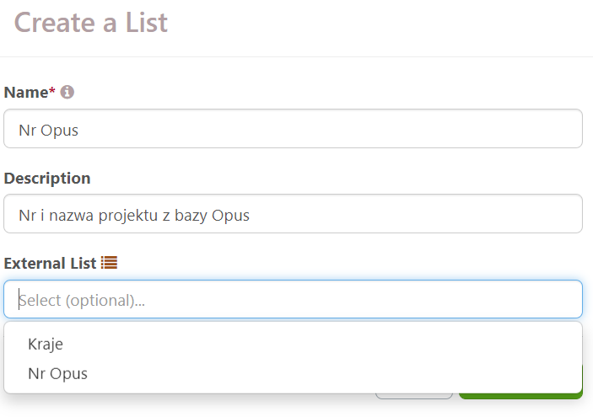

30. Tworzę listę
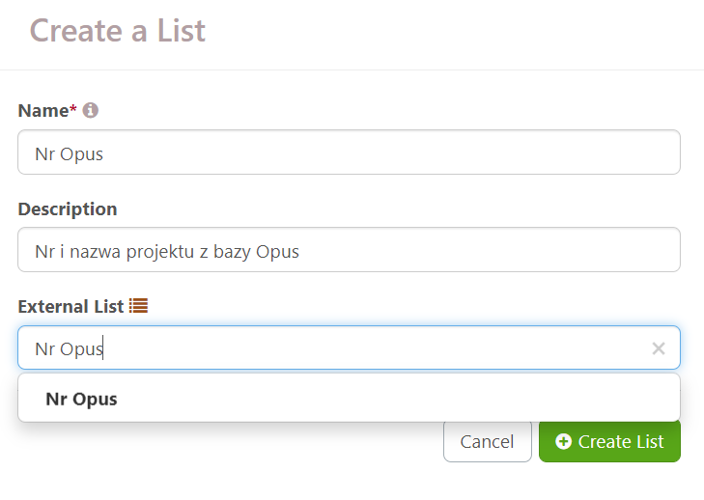

31. Odświeżamy listę

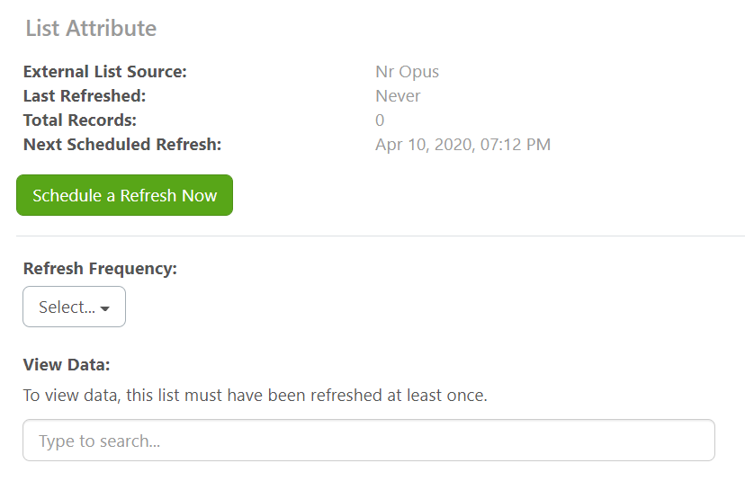

32. Pojawia nam się aktualizacja parametrów listy

33. Mogę teraz swobodnie korzystać z nowej listy atrybutów, w której będą mi się wyświetlać pogrubiony Nr Opus oraz zwykłą czcionką nazwa projektu, np.:

